Feuil1
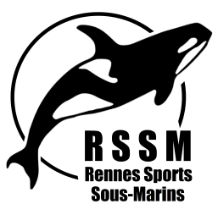
Rennes Sports Sous Marins

DEMANDE DE REMBOURSEMENT DE FRAIS
 | Section : |  |  |  |  | ANNEXE 04 - mis à jour le 07/06/2022

Cadre à renseigner obligatoirement par le bénéficiaire (ne pas oublier de joindre les justificatifs)
Nom : |  |  |  |  | Objet du déplacement :
Prénom :
Adresse : |  |  |  |  | Noms des personnes transportées
Numero de Téléphone :
Mail :
Date et lieu du Déplacement :
Nombre de Km AR :
N° Immatriculation Voiture :
TITRE | Action Club RSSM
 |  | Déplacement |  |  | location minibus | Frais d'inscription | TOTAL
 |  | Carburant | Hébergement | Péages
 | Montant des justificatifs |  |  |  |  |  | 0

 | A : |  | le : |  | Signature :

Remboursé le : | Chèque N° : | Virement |  |  | Visa du responsable de la section :

à remplir par le trésorier ou la présidente

Pour information |  | Déplacement |  |  | Parking | Frais d'inscription
 |  | Voiture | Voiture + Remorque | Bateau
 |  | 0,30€ du km + péages (justifs) LIMITE BASE SNCF | 0,40€ du km + péages (justifs) LIMITE BASE SNCF | Justificatifs | Justificatifs | Justificatifs

